Капролон
Рекомендации по доставке: |  |  | Мягкая упаковка или мешок. СДЭК - без упаковки при расчете. Упаковываем свими силами

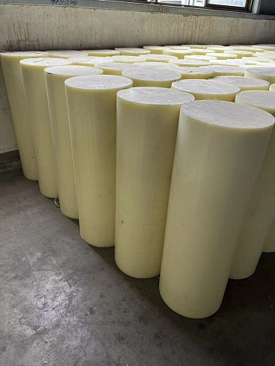
Капролон устойчив к воздействию углеводородов, масел, спиртов, кетонов, эфиров, щелочей и слабых кислот, растворяется в фенолах, концентрированных минеральных кислотах, муравьиной и уксусной кислотах. Материал имеет хорошие антифрикционные свойства и высокую износостойкость. Капролон при нормальных условиях нетоксичен, не оказывает вредного воздействия на организм человека. При механической обработке капролона в изделии разложения материала не происходит, и вредные вещества не выделяются. При температуре выше 300 °С капролон разлагается с выделением окиси углерода и аммиака. Капролон листовой (полиамид)применяется для изготовления антифрикционных, антивибрационных, электроизоляционных деталей, различных уплотнителей и корпусов механизмов, гидравлические и вакуумеые уплотнения, фланцы, направляющие, шкивы, подшипники, втулки, вкладыши, оси, клапаны, кольца, колеса, ролики, звездочки, ...
Капролон ПА-6 (Светлый) Стержни
Диаметр, мм | Вес расчетный, кг 1000мм | Стоимость, руб
 |  | Розница, р 500мм | Розница, р 1000мм |  |  | цена опт, р (от 25 000р) | цена опт+, р (от 100 000р) | цена опт++, р (от 300 000р)
10 | 0.13 | - | 50 |  |  | 45 | 42 | 38
12 | 0.16 | - | 60 |  |  | 54 | 50 | 46
15 | 0.28 | - | 110 |  |  | 94 | 87 | 80
20 | 0.49 | - | 180 |  |  | 170 | 160 | 140
25 | 0.77 | - | 280 |  |  | 260 | 240 | 220
30 | 1.10 | - | 400 |  |  | 370 | 350 | 320
35 | 1.50 | - | 550 |  |  | 510 | 470 | 430
40 | 2.00 | - | 730 |  |  | 680 | 620 | 570
45 | 2.50 | - | 910 |  |  | 840 | 780 | 710
50 | 3.10 | - | 1120 |  |  | 1040 | 960 | 880
55 | 3.70 | - | 1340 |  |  | 1250 | 1150 | 1060
60 | 4.40 | - | 1590 |  |  | 1480 | 1370 | 1250
65 | 5.20 | - | 1880 |  |  | 1750 | 1610 | 1480
70 | 6.00 | - | 2170 |  |  | 2020 | 1860 | 1710
75 | 6.90 | - | 2500 |  |  | 2320 | 2140 | 1960
80 | 7.90 | - | 2860 |  |  | 2650 | 2450 | 2250
85 | 8.90 | - | 3220 |  |  | 2990 | 2760 | 2530
90 | 9.90 | - | 3580 |  |  | 3330 | 3070 | 2810
100 | 12.30 | - | 4450 |  |  | 4130 | 3810 | 3500
110 | 14.80 | - | 5350 |  |  | 4970 | 4590 | 4210
120 | 17.60 | - | 6360 |  |  | 5910 | 5450 | 5000
130 | 20.70 | - | 7480 |  |  | 6950 | 6410 | 5880
140 | 24.00 | - | 8670 |  |  | 8050 | 7440 | 6820
150 | 27.50 | 5470 | 9940 |  |  | 9230 | 8520 | 7810
160 | 31.30 | 6220 | 11310 |  |  | 10500 | 9700 | 8890
170 | 35.40 | 7040 | 12790 |  |  | 11880 | 10960 | 10050
180 | 39.60 | 7870 | 14310 |  |  | 13290 | 12270 | 11240
190 | 44.20 | 8790 | 15970 |  |  | 14830 | 13690 | 12550
200 | 48.90 | 9720 | 17670 |  |  | 16410 | 15140 | 13880
210 | 53.90 | 11960 | 21740 |  |  | 20190 | 18630 | 17080
220 | 59.20 | 13130 | 23870 |  |  | 22170 | 20460 | 18760
230 | 64.70 | 13330 | 24230 |  |  | 24230 | 22370 | 20500
240 | 70.40 | 14500 | 26360 |  |  | 26360 | 24340 | 22310
250 | 76.40 | 15740 | 28610 |  |  | 28610 | 26410 | 24210
270 | 89.10 | 18350 | 33360 |  |  | 33360 | 30800 | 28230
280 | 95.90 | 20580 | 37410 |  |  | 37410 | 34530 | 31650
300 | 110.00 | 23600 | 42900 |  |  | 42900 | 39600 | 36300
320 | 125.20 | 26860 | 48830 |  |  | 48830 | 45080 | 41320
330 | 133.10 | 30270 | 55030 |  |  | 55030 | 50800 | 46560
350 | 149.80 | 34070 | 61930 |  |  | 61930 | 57170 | 52410
400 | 195.60 | 54230 | 98590 |  |  | 106800 | 98590 | 90370

Капролон листовой ПА-6 (Белый) лист макс размер листа 1000х2000мм (5-60мм); 1000х1000мм (от 70мм)
Толщина листа, мм | Вес расчетный, кг 1000х2000 мм | Стоимость, руб
 |  | Розница, р 500х500 мм | Розница, р 500х1000 мм | Розница, р 1000х1000 мм | Розница, р 1000х2000 мм |  | цена опт, р (от 25 000р) | цена опт+, р (от 100 000р) | цена опт++, р (от 300 000р)
5 | 20 | - | 2740 | 5470 | 10420 |  | 9680 | 8930 | 8190
6 | 24 | - | 3290 | 6570 | 12500 |  | 11610 | 10720 | 9830
8 | 32 | - | 4030 | 8050 | 15330 |  | 14230 | 13140 | 12040
10 | 40 | - | 4590 | 9180 | 17480 |  | 16230 | 14980 | 13730
12 | 48 | - | 5510 | 11010 | 20970 |  | 19470 | 17980 | 16480
15 | 60 | - | 6390 | 12780 | 24340 |  | 24340 | 22470 | 20600
20 | 80 | - | 8520 | 17040 | 32450 |  | 32450 | 29960 | 27460
25 | 100 | - | 10650 | 21300 | 40560 |  | 40560 | 37440 | 34320
30 | 120 | - | 12780 | 25560 | 48680 |  | 48680 | 44930 | 41190
35 | 140 | - | 14910 | 29820 | 56790 |  | 56790 | 52420 | 48050
40 | 160 | - | 17040 | 34080 | 64900 |  | 64900 | 59910 | 54920
50 | 200 | - | 21300 | 42590 | 81120 |  | 81120 | 74880 | 68640
60 | 240 | - | 25560 | 51110 | 97350 |  | 97350 | 89860 | 82370
70 | 280 | 14910 | 29820 | 56790 | - |  | 56790 | 52420 | 48050
80 | 320 | 17040 | 34080 | 64900 | - |  | 64900 | 59910 | 54920
90 | 360 | 19170 | 38330 | 73010 | - |  | 73010 | 67400 | 61780
100 | 400 | 21300 | 42590 | 81120 | - |  | 81120 | 74880 | 68640
110 | 440 | 23430 | 46850 | 89240 | - |  | 89240 | 82370 | 75510
120 | 480 | 25560 | 51110 | 97350 | - |  | 97350 | 89860 | 82370
130 | 520 | 25560 | 51110 | 97350 | - |  | 105460 | 97350 | 89240
140 | 560 | 27520 | 55040 | 104840 | - |  | 113570 | 104840 | 96100
150 | 600 | 29490 | 58970 | 112320 | - |  | 121680 | 112320 | 102960
160 | 640 | 32660 | 65320 | 124420 | - |  | 134790 | 124420 | 114050
180 | 720 | 36750 | 73490 | 139970 | - |  | 151640 | 139970 | 128310
200 | 800 | 40830 | 81650 | 155520 | - |  | 168480 | 155520 | 142560

Капролон листовой ПА-6 (Белый) лист 1070х1200мм. Отгрузка кратно половине листа
Толщина листа, мм | Вес расчетный, кг |  |  |  | Стоимость, руб
по НН |  |  | Розница НН, р | Розница НН, р | цена опт, р (от 25 000р) | цена опт+, р (от 100 000р) | цена опт++, р (от 300 000р)
70 | 140 |  | 61589 | 61589 | 53110 | 53300 | 51330
80 | 160 |  | 70400 | 70400 | 60690 | 60920 | 58660
90 | 180 |  | 79186 | 79186 | 68280 | 68530 | 65990
100 | 200 |  | 87984 | 87984 | 75860 | 76140 | 73320
110 | 220 |  | 96800 | 96800 | 83450 | 83760 | 80660
120 | 240 |  | 105581 | 105581 | 91030 | 91370 | 87990
130 | 260 |  | 114400 | 114400 | 98620 | 98990 | 95320
140 | 280 |  | 123178 | 123178 | 106210 | 106600 | 102650
150 | 300 |  | 131976 | 131976 | 113790 | 114210 | 109980
160 | 320 |  | 143770 | 143770 | 123960 | 124420 | 119810
180 | 360 |  | 161741 | 161741 | 139450 | 139970 | 134790
200 | 400 |  | 179712 | 179712 | 154950 | 155520 | 149760

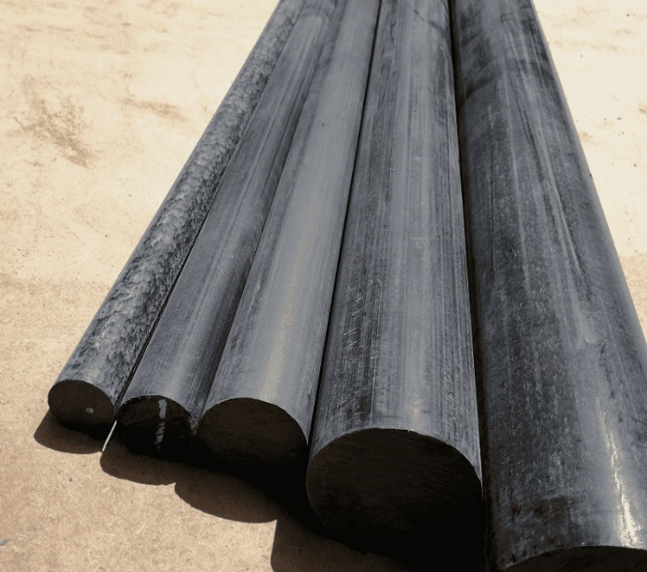
Преимущества ПА 6-МГ перед обычным ПА6 - увеличенная стойкость к нагрузкам при истирании; - меньший механический износ; - сниженный коэффициент трения; - повышенная теплопроводность;
Капролон графитонаполненный ПА-6МГ (Черный) Стержни
Диаметр, мм | Вес расчетный, кг 1000мм | Стоимость, руб
 |  | Розница НН, р 500мм | Розница НН, р 1000мм | цена опт, р (от 25 000р) | цена опт+, р (от 100 000р) | цена опт++, р (от 300 000р)
10 | 0.13 | - | 60 | 53 | 49 | 45
15 | 0.28 | - | 120 | 110 | 101 | 93
20 | 0.49 | - | 210 | 192 | 177 | 162
25 | 0.77 | - | 330 | 310 | 280 | 260
30 | 1.10 | - | 470 | 430 | 400 | 370
35 | 1.50 | - | 630 | 590 | 540 | 500
40 | 2.00 | - | 840 | 780 | 720 | 660
45 | 2.50 | - | 1050 | 980 | 900 | 830
50 | 3.10 | - | 1310 | 1210 | 1120 | 1030
55 | 3.70 | - | 1560 | 1450 | 1340 | 1230
60 | 4.40 | - | 1850 | 1720 | 1590 | 1460
65 | 5.20 | - | 2190 | 2030 | 1880 | 1720
70 | 6.00 | - | 2520 | 2340 | 2160 | 1980
75 | 6.90 | - | 2900 | 2700 | 2490 | 2280
80 | 7.90 | - | 3320 | 3090 | 2850 | 2610
85 | 8.90 | - | 3740 | 3480 | 3210 | 2940
90 | 9.90 | - | 4160 | 3870 | 3570 | 3270
100 | 12.30 | - | 5170 | 4800 | 4430 | 4060
110 | 14.80 | - | 6220 | 5780 | 5330 | 4890
120 | 17.60 | - | 7400 | 6870 | 6340 | 5810
130 | 20.70 | - | 8700 | 8080 | 7460 | 6840
140 | 24.00 | - | 10080 | 9360 | 8640 | 7920
150 | 27.50 | 6,070 | 11550 | 10730 | 9900 | 9080
160 | 31.30 | 6,910 | 13150 | 12210 | 11270 | 10330
170 | 35.40 | 7,810 | 14870 | 13810 | 12750 | 11690
180 | 39.60 | 8,740 | 16640 | 15450 | 14260 | 13070
190 | 44.20 | 9,750 | 18570 | 17240 | 15920 | 14590
200 | 48.90 | 10,790 | 20540 | 19080 | 17610 | 16140
210 | 53.90 | 11,890 | 22640 | 21030 | 19410 | 17790
220 | 59.20 | 13,340 | 25400 | 25400 | 23450 | 21490
230 | 64.70 | 14,580 | 27760 | 27760 | 25630 | 23490
240 | 70.40 | 15,860 | 30210 | 30210 | 27880 | 25560
250 | 76.40 | 17,210 | 32780 | 32780 | 30260 | 27740
270 | 89.10 | 20,070 | 38230 | 38230 | 35290 | 32350
280 | 95.90 | 21,600 | 41150 | 41150 | 37980 | 34820
300 | 110.00 | 29,730 | 56630 | 56630 | 52280 | 47920
320 | 125.20 | 33,840 | 64460 | 64460 | 59500 | 54540
330 | 133.10 | 35,980 | 68520 | 68520 | 63250 | 57980
350 | 149.80 | 40,490 | 77120 | 77120 | 71190 | 65260
400 | 195.60 | 53,240 | 101400 | 109850 | 101400 | 92950

Капролон листовой ПА-6МГ (Черный) лист макс размер листа 1000х2000мм (5-60мм); 1000х1000мм (от 70мм)
Толщина листа, мм | Вес расчетный, кг 1000х2000 мм |  | Стоимость, руб
 |  | Розница, р 500х500 мм | Розница НН, р 500х1000 мм | Розница НН, р 1000х1000 мм | Розница НН, р 1000х2000 мм | цена опт, р (от 25 000р) | цена опт+, р (от 100 000р) | цена опт++, р (от 300 000р)
5 | 20 | - | 2920 | 5830 | 11090 | 10300 | 9510 | 8720
6 | 24 | - | 3390 | 6780 | 12910 | 11990 | 11060 | 10140
8 | 32 | - | 4520 | 9040 | 17210 | 15980 | 14750 | 13520
10 | 40 | - | 5470 | 10940 | 20840 | 19350 | 17860 | 16370
12 | 48 | - | 6570 | 13130 | 25000 | 23220 | 21430 | 19650
15 | 60 | - | 7620 | 15240 | 29020 | 29020 | 26790 | 24560
20 | 80 | - | 10160 | 20320 | 38690 | 38690 | 35720 | 32740
25 | 100 | - | 12700 | 25390 | 48360 | 48360 | 44640 | 40920
30 | 120 | - | 15240 | 30470 | 58040 | 58040 | 53570 | 49110
35 | 140 | - | 17780 | 35550 | 67710 | 67710 | 62500 | 57290
40 | 160 | - | 20320 | 40630 | 77380 | 77380 | 71430 | 65480
50 | 200 | - | 25390 | 50780 | 96720 | 96720 | 89280 | 81840
60 | 240 | - | 28130 | 56250 | 107140 | 116070 | 107140 | 98210
70 | 280 | 17780 | 35550 | 67710 | - | 67710 | 62500 | 57290
80 | 320 | 20320 | 40630 | 77380 | - | 77380 | 71430 | 65480
90 | 360 | 22860 | 45710 | 87050 | - | 87050 | 80360 | 73660
...

Стеклотекстолит
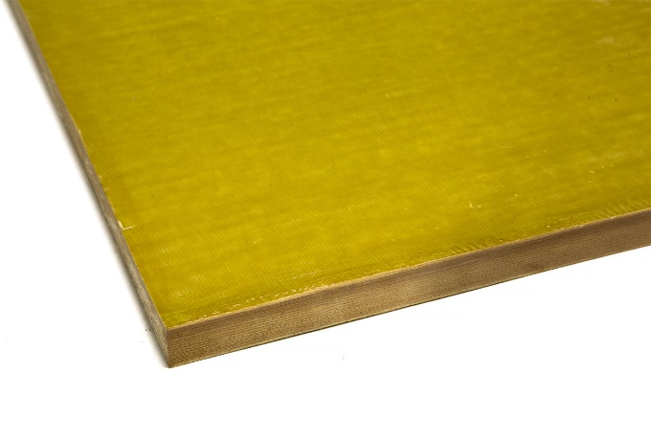
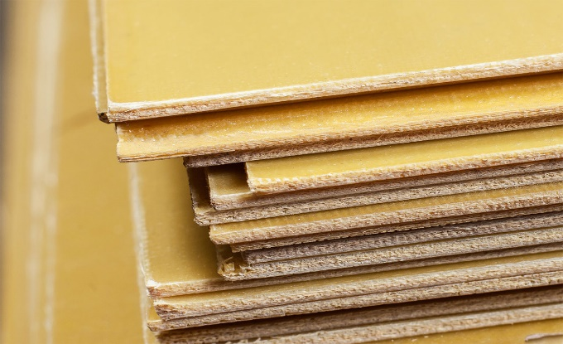
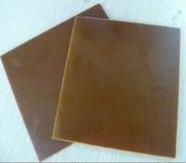
...
 | Обладает теми же свойствами, что и СТЭФ, но имеет более однородную мелкую внутреннюю и поверхностную структуру, что позволяет изготавливать из него мелкие детали электрооборудования. По запросу есть размеры 1200х2400 (х1.5 к цене листа 1000х2000) Есть Сертификат!
 | 50 | 220 | 31610 | 63210 | 120390 |  |  | 130420 | 120390 | 110360
 | 60 | 264 | 42920 | 85830 | 163470 |  |  | 177100 | 163470 | 149850
 | 70 | 308 | 50070 | 100130 | 190720 |  |  | 206610 | 190720 | 174830
 | 80 | 352 | 57220 | 114430 | 217960 |  |  | 236130 | 217960 | 199800

 | Марка стеклотекстолита СТ-ЭТФ отличается повышенной теплостойкостью. Длительно допустимая рабочая температура +180°С. Есть Сертификат!
 | Стеклотекстолит СТ-ЭТФ лист
Прозводство: Китай | Толщина листа, мм | Вес расчетный 1000х2000мм, кг | - | - | 1000х2000мм, р | - | - | цена опт, р (от 25 000р) | цена опт+, р (от 100 000р) | цена опт++, р (от 300 000р)
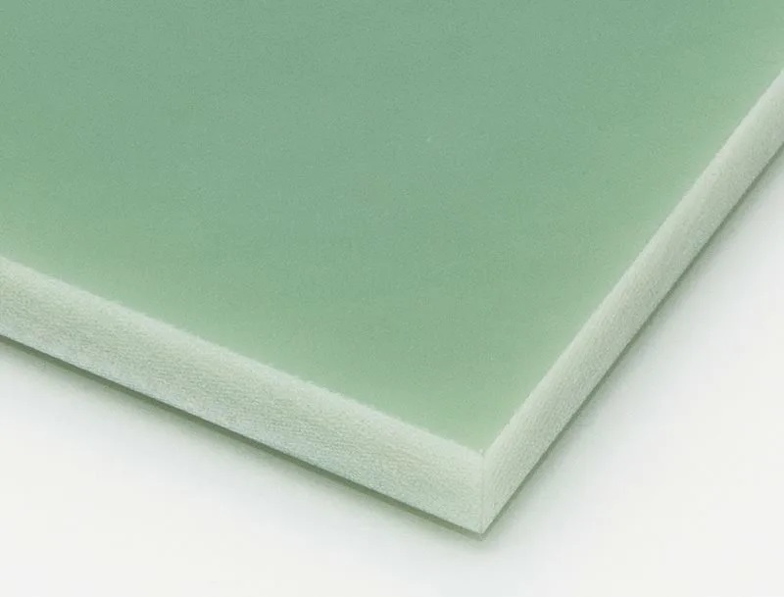
 | 0.35 | 1.54 |  |  | 1970 |  |  | 1830 | 1690 | 1550
 | 0.5 | 2.2 |  |  | 2520 |  |  | 2340 | 2160 | 1980
 | 0.8 | 3.52 |  |  | 4030 |  |  | 3740 | 3450 | 3160
 | 1 | 4.4 |  |  | 4810 |  |  | 4470 | 4120 | 3780
 | 1.5 | 6.6 |  |  | 7210 |  |  | 6700 | 6180 | 5670
 | 2 | 8.8 |  |  | 9320 |  |  | 8650 | 7990 | 7320
 | 2.5 | 11 |  |  | 11650 |  |  | 10820 | 9980 | 9150
 | 3 | 13.2 |  |  | 13310 |  |  | 12360 | 11410 | 10460
 | 4 | 17.6 |  |  | 17750 |  |  | 16480 | 15210 | 13940
 | 5 | 22 |  |  | 22180 |  |  | 20600 | 19010 | 17430
 | 6 | 26.4 |  |  | 24720 |  |  | 24720 | 22810 | 20910
 | 8 | 35.2 |  |  | 32950 |  |  | 32950 | 30420 | 27880
 | 10 | 44 |  |  | 41190 |  |  | 41190 | 38020 | 34850
 | 12 | 52.8 |  |  | 49430 |  |  | 49430 | 45620 | 41820
 | 14 | 61.6 |  |  | 57660 |  |  | 57660 | 53230 | 48790
 | 15 | 66 |  |  | 61780 |  |  | 61780 | 57030 | 52280
Цвет может немного отличаться от партии к партии | 20 | 88 |  |  | 82370 |  |  | 82370 | 76040 | 69700
 | 25 | 110 |  |  | 95040 |  |  | 102960 | 95040 | 87120
 | 30 | 132 |  |  | 114050 |  |  | 123560 | 114050 | 104550
 | 35 | 154 |  |  | 133060 |  |  | 144150 | 133060 | 121970
 | 40 | 176 |  |  | 152070 |  |  | 164740 | 152070 | 139400
...
 | Лист ВФТ не горит, не выделяет вредных веществ, не впитывают влагу, имеет высокую прочность и готов длительно работать при повышенных температурных режимах — до +350℃, кратко — до +1000℃. ВФТ-С — это природосберегающая композитная пластмасса, имеющая самые высокие диэлектрические и механические характеристики по сравнению с другими пластиками. Стеклотекстолит характеризуется стойкостью в агрессивных и влажных средах, долговечен. При эксплуатации более 20 лет сохраняет свои технические характеристики. Материал ценен тем, что возможна эксплуатация в водной среде. Есть Сертификат!
 | 50 | 220 |  |  | 332640
 | 60 | 264 |  |  | 399170
 | 70 | 308 |  |  | 465700

 | Стеклотекстолит односторонний фольгированный FR-4 35/00 представляет собой материал, облицованный с одной стороны медной электролитической гальваностойкой фольгой толщиной 35 мкм. Имеет очень высокие механические и электроизоляционные свойства, хорошо поддается механической обработке резкой, сверлением, штамповкой. Есть Сертификат!
 | Стеклотекстолит FR-4 0/35 (Аналог СФ-1-35Г)
Прозводство: Китай | Толщина листа, мм | Вес расчетный 1020х1220мм, кг | - | - | 1020х1220мм, р | -
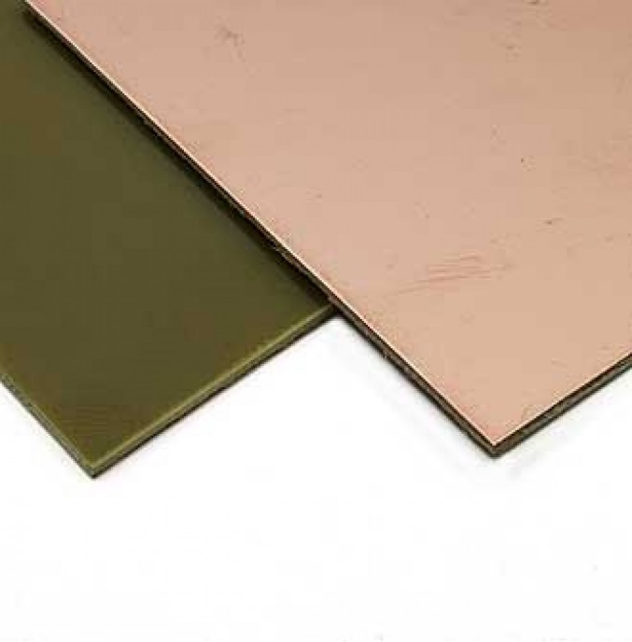
 | 0.5 | 1.5 |  |  | 2270
 | 1 | 3 |  |  | 4040
 | 1.5 | 4.5 |  |  | 4990
 | 2 | 6 |  |  | 6660
 | 2.5 | 7.5 |  |  | 8320
 | 3 | 9 |  |  | 9980

 | Стеклотекстолит двухсторонний фольгированный FR-4 35/35 представляет собой материал, облицованный с двух сторон медной электролитической гальваностойкой фольгой толщиной 35 мкм. Имеет очень высокие механические и электроизоляционные свойства, хорошо поддается механической обработке резкой, сверлением, штамповкой. Есть Сертификат!
 | Стеклотекстолит FR-4 35/35 (Аналог СФ-2-35Г)
 | Толщина листа, мм | Вес расчетный, кг | - | - | 1020х1220мм, р | -
 | 0.5 | 1.5 |  |  | 3080
 | 1 | 3 |  |  | 4640
 | 1.5 | 4.5 |  |  | 5450
 | 2 | 6 |  |  | 7260
 | 2.5 | 7.5 |  |  | 9080
 | 3 | 9 |  |  | 10890

Гетинакс
 | Рекомендации по доставке: |  | Деревянная обрешетка с Мягкой упаковкой или паллетный борт с мягкой упаковкой. СДЭК - без упаковки при расчете. Упаковываем свими силами

 | Самый простой композит. Изготовлен из слоёв пропиточной бумаги, склеенных фенолформальдегидными смолами. Прочный, влагостойкий. В отличии от текстолита, который изготавливается из хлопчатобумажной или стеклотканей, гетинакс – из различных видов электроизоляционной бумаги.
 | Гетинакс лист
Прозводство: Китай | Толщина листа, мм | Вес расчетный 1000х2000мм, кг |  | 1000х2000мм, р | -
 | 0.5 | 1.55 |  | 1150
 | 0.8 | 2.48 |  | 1840
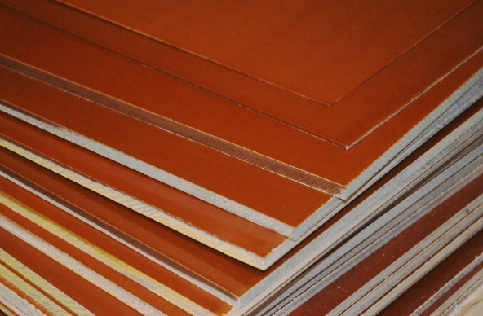
 | 1 | 3.1 |  | 1960
 | 1.5 | 4.65 |  | 2860
 | 2 | 6.2 |  | 3180
 | 3 | 9.3 |  | 3440
 | 4 | 12.4 |  | 4590
 | 5 | 15.5 |  | 5730
 | 6 | 18.6 |  | 6880
 | 8 | 24.8 |  | 9170
 | 10 | 31 |  | 11460
 | 12 | 37.2 |  | 13750
Цвет может немного отличаться от партии к партии | 14 | 43.4 |  | 16050
 | 15 | 46.5 |  | 17190
 | 16 | 49.6 |  | 18340
 | 20 | 62 |  | 22920
 | 25 | 77.5 |  | 26600
 | 30 | 93 |  | 31920
 | 35 | 108.5 |  | 37240
 | 40 | 124 |  | 42560
 | 45 | 139.5 |  | 47880
...

Стеклоткань и Эпоксидная смола
Рекомендации по доставке: |  |  | Мягкая упаковка или мешок. СДЭК - без упаковки при расчете. Упаковываем свими силами

ЭЗ - Электроизоляционные Т- ткань конструкционная ТР- ткань конструкционная из ровинга Применение стеклоткани распространено в качестве конструкционного и армирующего материала, в частности, стеклоткань используют для изготовления конструкций разного предназначения: Детали автомобилей; Элементы яхт; Небольшие сооружения.
Стеклоткань рулон 100м и 200м ширина 1м
Марка | Плотность, г/м2 | Рулон 100м, р | цена опт, р (от 25 000р) | цена опт+, р (от 100 000р) | цена опт++, р (от 300 000р)
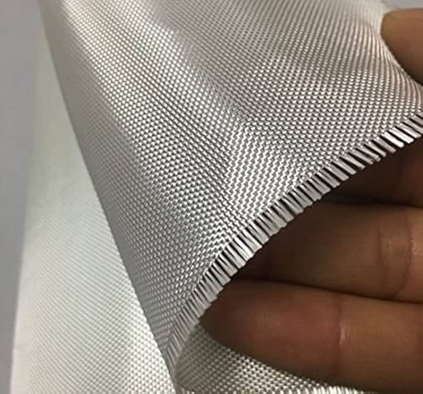
ЭЗ/2-200 | 135 | 6720 | 6240 | 5760 | 5280
ЭЗ/1-200 | 160 | 7560 | 7020 | 6480 | 5940
ЭЗ-200 | 190 | 9240 | 8580 | 7920 | 7260
Т-23 | 240 | 10590 | 9830 | 9080 | 8320
Т-13/1 | 220 | 12270 | 11390 | 10520 | 9640
Т-13 | 285 | 13110 | 12170 | 11240 | 10300
Т-10 | 290 | 20160 | 18720 | 17280 | 15840
ТР-400 | 600 | 18480 | 17160 | 15840 | 14520

Прозрачная эпоксидная смола низкой вязкости от 12000 до 15000 мПа и плотностью 1,16 г/см3 получила широкое применение в кораблестроении, машиностроении и строительстве, благодаря своим прочностным, износостойким и адгезионным свойствам. Аналог ЭД-20 Пропорция для смешивание 1:10 (отвердитель к Смоле) Цена с учетом тары
Смола эпоксидная 128 (аналог ЭД16 и ЭД-20) и отвердитель ПЭПА (Полиэтиленполиамин)
Марка | Объем, л | Розница , р | цена опт, р (от 25 000р) | цена опт+, р (от 100 000р) | цена опт++, р (от 300 000р)
DY-128 | 1 | 870 | 750 | 700 | 640
ПЭПА | 0.1 | 240 | 210 | 200 | 180

Электрокартон
Рекомендации по доставке: |  |  | Деревянная обрешетка с Мягкой упаковкой или паллетный борт с мягкой упаковкой. СДЭК - без упаковки при расчете. Упаковываем свими силами

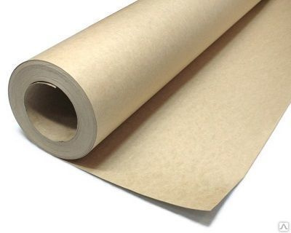
Электрокартон (прессшпан или электроизоляционный картон) — разновидность технического картона, изготовленный из сульфатной (хвойной) небеленой целлюлозы с добавлением хлопковой целлюлозы. Широко используется как электроизоляционный материал, для изоляции внутренних узлов трансформаторов, генераторов и др. ЭВ предназначен для работы в воздушной среде при температуре до 90 C,
Электрокартон ЭВ рулон 50кг ширина 1м
толщина, мм | масса одного метра, кг | Розница под заказ, р/м | Розница СПб, р | цена опт, р (от 25 000р) | цена опт+, р (от 100 000р)
0.1 | 0.165 | 70 | 103 | 65 | 60
0.2 | 0.33 | 139 | 167 | 129 | 119
0.3 | 0.495 | 208 | 250 | 194 | 179
0.4 | 0.66 | 278 | 333 | 258 | 238
0.5 | 0.825 | 347 | 416 | 322 | 297

Электрокартон ЭВ лист 1000х2000мм
толщина, мм | масса, кг | Розница под заказ, р/м | Розница СПб, р | цена опт, р (от 25 000р) | цена опт+, р (от 100 000р)
1 | 3.3 | 1386 | 1664 | 1287 | 1188
1.5 | 4.95 | 2079 | 2495 | 1931 | 1782
2 | 6.6 | 2772 | 3327 | 2574 | 2376
3 | 9.9 | 4158 | 4990 | 3861 | 3564
4 | 13.2 | 5544 | - | 5148 | 4752
...

Паронит
 | Рекомендации по доставке: |  |  | Деревянная обрешетка с Мягкой упаковкой или паллетный борт с мягкой упаковкой. СДЭК - без упаковки при расчете. Упаковываем свими силами

 | Листовой материал, изготавливаемый из смеси асбеста, каучука и других компонентов получил название паронит. Чаще всего он используется для уплотнения, создания герметичных условий и других подобных нужд в различных сферах промышленности. Существует несколько разновидностей этого материала, но вне зависимости от состава в них присутствует асбестовая основа и каучук диапазон температур — от -50 до +450 °C; тип — ПОН; плотность — 1.6-2.0 г/см³; сжатие — при давлении 35 Мпа. ПОН - Паронит Общего Назначения Не режем! До 2 мм сворачивается в рулон
 | Паронит ПОН листовой
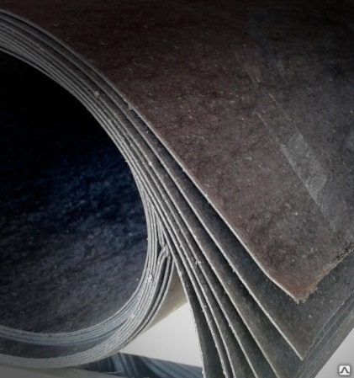 | толщина, мм | масса, кг 1500х1500мм | Розница, р 1500х2000мм | Розница, р 1500х1500мм | 1500х1500 цена опт, р (от 25 000р) | 1500х1500 цена опт+, р (от 100 000р)
 | 0.5 | 2.4 | 665 | 596 | 553 | 468
 | 0.6 | 2.8 | 798 | 0 | 0 | 0
 | 0.8 | 3.8 | 1022 | 890 | 826 | 699
 | 1 | 4.7 | 1277 | 1112 | 1032 | 874
 | 1.5 | 7.1 | 1596 | 1429 | 1327 | 1123
 | 2 | 9.5 | 2128 | 1906 | 1770 | 1497
 | 3 | 14.2 | 3192 | 2858 | 2654 | 2246
 | 4 | 18.9 | 4255 | 3811 | 3539 | 2994
 | 5 | 23.6 | 5319 | 4763 | 4423 | 3743
 | 6 | 28.4 | 8616 | 7383 | 6856 | 5801
...

Полиацеталь
Рекомендации по доставке: |  |  | Мягкая упаковка или мешок. СДЭК - без упаковки при расчете. Упаковываем свими силами

Аьтернатива Капролону Наиболее значимым отличием капролона от полиацеталя является высокая устойчивость последнего к ударным нагрузкам и растрескиванию, особенно под воздействием низких температурных показателей. Полиацеталь обладает большей упругостью и меньшей влаговпитываемостью.
Полиацеталь белый/черный Стержни 1000мм
Диаметр, мм | Вес расчетный, кг | Стоимость, руб
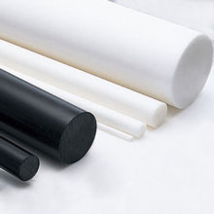
по НН |  | Розница, р |  | цена опт, р (от 25 000р)
6 | 0.05 | 40 |  | 40
8 | 0.08 | 60 |  | 60
10 | 0.13 | 100 |  | 90
15 | 0.28 | 210 |  | 180
20 | 0.49 | 370 |  | 320
25 | 0.77 | 570 |  | 500
30 | 1.10 | 820 |  | 710
35 | 1.50 | 1110 |  | 960
40 | 2.00 | 1480 |  | 1280
45 | 2.50 | 1850 |  | 1600
50 | 3.10 | 2290 |  | 1990
55 | 3.70 | 2740 |  | 2370
60 | 4.40 | 3250 |  | 2820
65 | 5.20 | 3840 |  | 3330
70 | 6.00 | 4430 |  | 3840
75 | 6.90 | 5100 |  | 4420
80 | 7.90 | 5840 |  | 5060
85 | 8.90 | 6570 |  | 5700
90 | 9.90 | 7310 |  | 6340
...

Винипласт
 | Рекомендации по доставке: |  |  | Деревянная обрешетка с Мягкой упаковкой или паллетный борт с мягкой упаковкой. СДЭК - без упаковки при расчете. Упаковываем свими силами

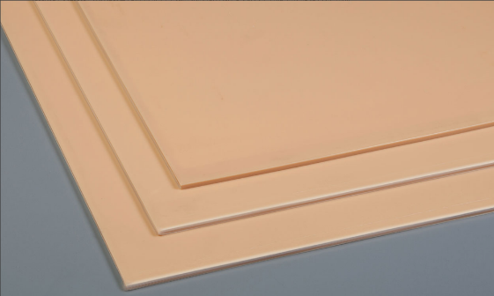
Применение: Винипласт ТУ 2246-410-05761784-2004 - жёсткий листовой термопластичный материал изготавливается из непластифицированного или частично пластифицированного поливинилхлорида, с добавками вспомогательных веществ, прессованием плёнок или экструзией. Применяется для изготовления облицовочных и конструкционных элементов, при изготовлении химической аппаратуры, в строительной промышленности, в автомобильной, фото-электропромышленности и для других отраслях промышленности, применяющих кислоты, щёлочи и другие агрессивные вещества и соединения Внешний вид: Плоские листы прямоугольной формы с ровно обрезанными краями, на поверхности которых допускается наличие следов, обусловленных методом изготовления и не выводящие толщину за пределы допусков. На поверхности листов не допускаются трещины, пузыри, раковины (выводящие толщину за пределы допусков), металлические включения. Обрезанные края не должны иметь сколов, заусенцев и расслоений. Цвет - бежевый. Физико-механические показатели: Работоспособен при t° от 0°С до +60°С (допускается нижний предел эксплуатации винипласта листового до -50°С, только в тех случаях, когда листовой винипласт не подвергают механическим воздействиям) Относительное удлинение при разрыве, %, не менее: 10 Прочность при растяжении, МПа, не менее: 30 Температура размягчения по ВИКа, °С, не ниже: 85 Морозостойкость, °C, до: -15 Плотность, г/куб.см: 1.38-1.4 Изменение размеров при прогреве, %, не более: 8 Твёрдость по Бринеллю, кгс/кв.мм: 130-160
Россия | Винипласт, лист 700Х1500 мм, Сертификат
 | толщина, мм | масса, кг 800х1500мм | Розница 800х1500мм, р |  | цена опт, р (от 25 000р)
 | 2 | 4.4 | 2144 |  | 1991
 | 3 | 6.6 | 3216 |  | 2986
 | 4 | 8.8 | 4288 |  | 3982
 | 5 | 11 | 5360 |  | 4977
 | 6 | 13.2 | 6432 |  | 5972
 | 8 | 17.6 | 8575 |  | 7963
 | 10 | 22 | 10719 |  | 9953

Китай | Винипласт, лист 1000Х2000 мм, Китай (желтый/белый)
 | толщина, мм | масса, кг | Розница, р |  | цена опт, р (от 25 000р)
 | 2 | 7.6 | 2554 |  | 2372
 | 3 | 11.4 | 3831 |  | 3557
 | 4 | 15.2 | 5108 |  | 4743
...

Мягкие окна Пластикат
 | Рекомендации по доставке: |  |  | Мягкая упаковка или мешок. СДЭК - без упаковки при расчете. Упаковываем свими силами

 | Листовой пластикат ПВХ марки 57-40 – термопластичный полупрозрачный материал, используемый в качестве защиты от коррозии металлических конструкций, травильных электролизных ванн с температурой эксплуатации до 70 °С; в качестве слоя химической защиты, обращенного к реагентам гальванических ванн; для облицовки столов в специальных производственных помещениях; для гидроизоляции спортивных сооружений. Рабочая температура от -15 до +70
 | Мягкие окна пленка
 | толщина, мм | ширина рулона,м | морозостойкость до, градусов | масса 1м.п., кг | Кол-во метров в рулоне | Розница рулон, р

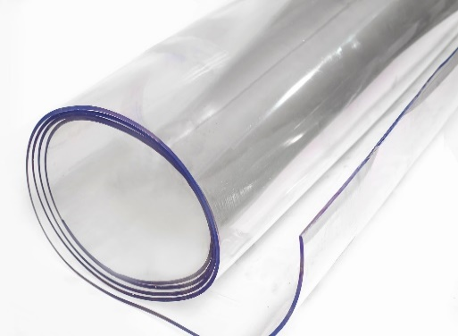
 | 0.1 | 1.4 | -15 |  | 200 | 11200
 | 0.15 | 1.4 | -15 |  | 100 | 9100
 | 0.2 | 1.4 | -15 |  | 100 | 11200
 | 0.25 | 1.4 | -15 |  | 100 | 14000
 | 0.5 | 1.4 | -39 |  | 50 | 15050
 | 0.5 | 1.4 | -15 |  | 50 | 14000
 | 0.5 | 1.4 | -50 (ТПУ) |  | 50 | 36400
 | 0.7 | 1.4 | -39 |  | 40 | 15680
 | 0.7 | 1.4 | -50 (ТПУ) |  | 40 | 34320
 | 0.7 | 1.4 | -15 |  | 40 | 17920
 | 0.7 | 1.4 | -39 | тонированная | 40 | 20160
 | 0.7 | 1.5 | -39 |  | 40 | 16800
 | 0.7 | 1.6 | -50 (ТПУ) |  | 40 | 39520
 | 0.7 | 1.8 | -39 |  | 40 | 20160
 | 0.7 | 1.8 | -39 | тонированная | 40 | 23920
 | 0.7 | 1.8 | -15 |  | 40 | 23520
...
 | 2 | 1.4 | -15 |  | 15 | 19320

 | 1 | 1.4 | -15 | 1.82 | 27.47 | 22680
 | 2 | 1.4 | -15 | 3.64 | 13.74 | 22680
 | 3 | 1.4 | -15 | 5.46 | 9.16 | 22680
 | 4 | 1.4 | -15 | 7.28 | 6.87 | 22680
 | 5 | 1.4 | -15 | 9.1 | 5.49 | 23520
 | 6 | 1.4 | -15 | 10.92 | 4.58 | 23520

 | Пластикат Р57-40 телесный рулон ширина 1.4м, ~50кг
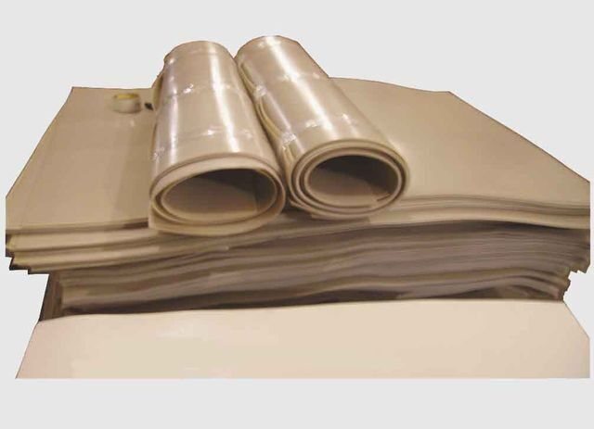 | толщина, мм | масса 1м.п., кг | Розница Рулон, р | Розница 1м.п., р | цена опт, р (от 25 000р) | цена опт+, р (от 100 000р)
 | 2 | 3.64 | 16200 | 1298 | 15120 | 14040
 | 3 | 5.46 | 16200 | 1946 | 15120 | 14040
 | 4 | 7.28 | 16200 | 2595 | 15120 | 14040
 | 5 | 9.1 | 16200 | 3244 | 15120 | 14040
 | 6 | 10.92 | 16200 | 3892 | 15120 | 14040

 | Пластик ABS лист гладкий телесного цвета ударопрочный 1000х2000мм
 | толщина, мм | масса, кг | Розница, р |  | цена опт, р (от 25 000р) | цена опт+, р (от 100 000р)
 | 2 | 4.4 | 2376 |  | 2218 | 2060
 | 3 | 6.6 | 3564 |  | 3327 | 3089
...

Лакоткань
 | Рекомендации по доставке: |  |  | Мягкая упаковка или мешок. СДЭК - без упаковки при расчете. Упаковываем свими силами

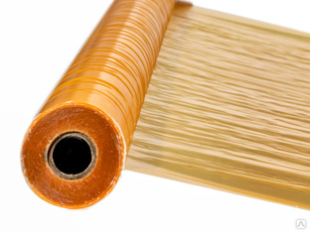
 | ЛКМ изготовлена из капроновой ткани и масляного связующего и применяется качестве гибкого электроизоляционного материала в электрических машинах и аппаратах с классном нагревостойкости 105°С.
 | Лакоткань ЛКМ-105. Рулон ширина 1.25м. от 1м.п.
 | толщина, мм | масса, кг | Розница под заказ, р/м | Розница СПб, р/м.п. | Розница МСК, р | цена опт, р (от 25 000р)

 | 0.08 |  | 408 |  |  | 332
 | 0.1 |  | 360 | 432 |  | 293
 | 0.12 |  | 456 | 504 |  | 371
 | 0.15 |  | 552 | 600 |  | 449
 | 0.17 |  | 696 | 744 |  | 566
 | 0.2 |  | 744 | 792 |  | 605

 | ЛШМ изготовлена из шелковой ткани и масляного связующего и применяется качестве гибкого электроизоляционного материала в электрических машинах и аппаратах с классном нагревостойкости 105°С. Отличие от ЛКМ только в диэлектрике (Шелк вместо капрона) по свойствам практически одинаковые
 | Лакоткань ЛШМ. Рулон ширина 1.3м. от 1м.п.
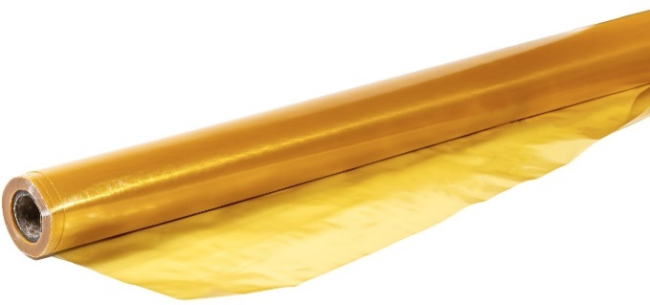 | толщина, мм |  | Розница под заказ, р/м | Розница СПб, р/м.п. |  | цена опт, р (от 25 000р)

 | 0.08 |  | 425 |  |  | 345
 | 0.1 |  | 375 | 515 |  | 305
 | 0.12 |  | 475 | 624 |  | 386
 | 0.15 |  | 575 | 749 |  | 467
 | 0.17 |  | 724 | 812 |  | 589
 | 0.2 |  | 774 | 999 |  | 629

 | Стеклолакоткань ЛСК изготавливают из стеклянных тканей Э толщиной от 0,06 до 0,2 мм, пропитанных электроизоляционными лаками. По сравнению с лакотканями на основе шелка и капрона стеклолакоткани обладают повышенной нагревостойкостью. Стеклолакоткани пропитанные раствором кремнийорганического каучука, обладают повышенной короностойкостью. В настоящее время в основном испульзуются лакоткани марок ЛСК и ЛСМ. Буквы в марках обозначают: Л — лакоткань; С — стеклянная; К — кремнийорганическая. Стеклолакоткань ЛСК пропитана толуол-бензиновым раствором кремнийорганической смолы, предназначена для длительной работы при температуре до 180°С.
...

